Chi tiết địa chất
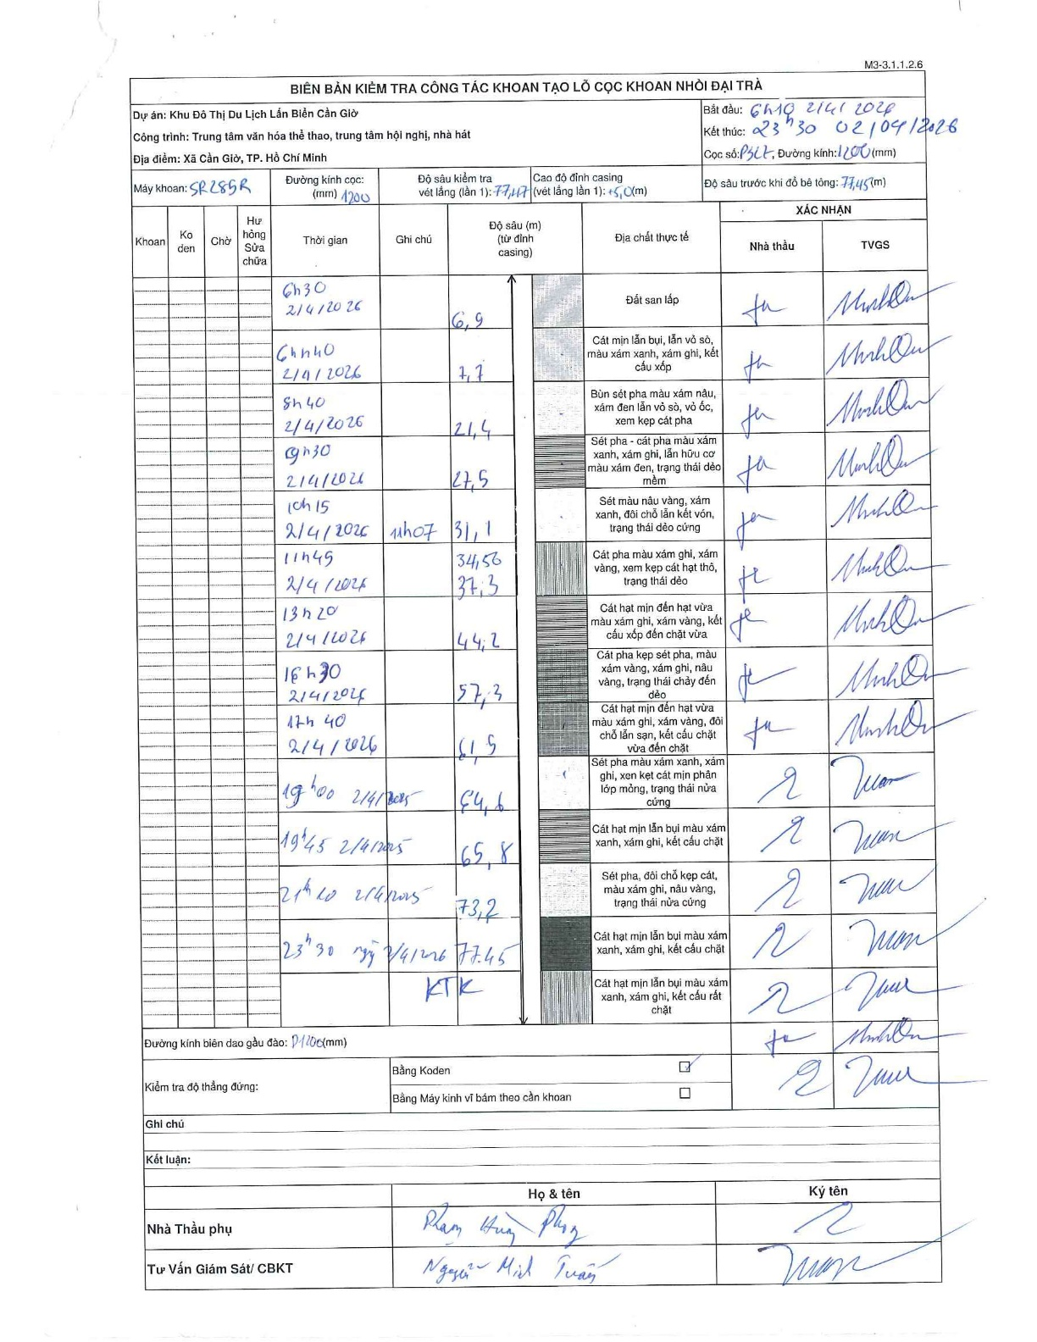
Dự án | Cần Giờ
Hạng mục | Trung tâm văn hóa thể thao, trung tâm hội nghị, nhà hát
Tên bộ phận | Hạng mục: Trung tâm văn hóa thể thao, trung tâm hội nghị, nhà hát
Số hiệu cọc | P327
Tên Máy khoan | SGCT-KCN0001
Đường kính | D1200
Bắt đầu thi công | 06:10 02/04/2026
Kết thúc thi công | 23:30 02/04/2026

Địa chất TT | Đường kính | Mô tả lớp thiết kế | Từ (h) | Đến (h) | Cao độ từ | Cao độ đến | T.Gian (h) | Dài (m) | V (m/h) | Ghi chú
Đất san lấp | D1200 | Đất san lấp | 06:10 02/04/2026 | 06:30 02/04/2026 | 0 | -6.9 | 0.33 | 6.9 | 20.7
2 | D1200 | Cát mịn lẫn bụi, lẫn vỏ sò, màu xám xanh, xám ghi, kết cấu xốp | 06:30 02/04/2026 | 06:40 02/04/2026 | -6.9 | -7.7 | 0.17 | 0.8 | 4.8
3 | D1200 | Bùn sét pha màu xám nâu, xám đen lẫn vỏ sò, vỏ ốc, xem kẹp cát pha | 06:40 02/04/2026 | 08:40 02/04/2026 | -7.7 | -21.4 | 2 | 13.7 | 6.85
4 | D1200 | Sét pha - cát pha màu xám xanh, xám ghi, lẫn hữu cơ màu xám đen, trạng thái dẻo mềm | 08:40 02/04/2026 | 09:30 02/04/2026 | -21.4 | -27.5 | 0.83 | 6.1 | 7.32
5 | D1200 | Sét màu nâu vàng, xám xanh, đôi chỗ lẫn kết vón, trạng thái dẻo cứng | 09:30 02/04/2026 | 10:15 02/04/2026 | -27.5 | -31.1 | 0.75 | 3.6 | 4.8
6 | D1200 | Cát pha màu xám ghi, xám vàng, xem kẹp cát hạt thô, trạng thái dẻo | 10:15 02/04/2026 | 11:07 02/04/2026 | -31.1 | -34.56 | 0.87 | 3.46 | 3.99
7 | D1200 | Cát hạt mịn đến hạt vừa màu xám ghi, xám vàng, kết cấu xốp đến chặt vừa | 11:07 02/04/2026 | 11:45 02/04/2026 | -34.56 | -37.3 | 0.63 | 2.74 | 4.33
8 | D1200 | Cát pha kẹp sét pha, màu xám vàng, xám ghi, nâu vàng, trạng thái chảy đến dẻo | 11:45 02/04/2026 | 13:20 02/04/2026 | -37.3 | -44.2 | 1.58 | 6.9 | 4.36
9 | D1200 | Cát hạt mịn đến hạt vừa màu xám ghi, xám vàng, đôi chỗ lẫn sạn, kết cấu chặt vừa đến chặt | 13:20 02/04/2026 | 16:30 02/04/2026 | -44.2 | -57.3 | 3.17 | 13.1 | 4.14
10 | D1200 | Sét pha màu xám xanh, xám ghi, xen kẹt cát mịn phân lớp mỏng, trạng thái nửa cứng | 16:30 02/04/2026 | 17:40 02/04/2026 | -57.3 | -61.5 | 1.17 | 4.2 | 3.6
11 | D1200 | Cát hạt mịn lẫn bụi màu xám xanh, xám ghi, kết cấu chặt | 17:40 02/04/2026 | 19:00 02/04/2026 | -61.5 | -64.6 | 1.33 | 3.1 | 2.32
12 | D1200 | Sét pha, đôi chỗ kẹp cát, màu xám ghi, nâu vàng, trạng thái nửa cứng | 19:00 02/04/2026 | 19:45 02/04/2026 | -64.6 | -65.8 | 0.75 | 1.2 | 1.6
13 | D1200 | Cát hạt mịn lẫn bụi màu xám xanh, xám ghi, kết cấu chặt | 19:45 02/04/2026 | 21:20 02/04/2026 | -65.8 | -73.2 | 1.58 | 7.4 | 4.67
14 | D1200 | Cát hạt mịn lẫn bụi màu xám xanh, xám ghi, kết cấu rất chặt | 21:20 02/04/2026 | 23:30 02/04/2026 | -73.2 | -77.45 | 2.17 | 4.25 | 1.96 | KTK

ẢNH BIÊN BẢN GỐC

